Capítulo 4
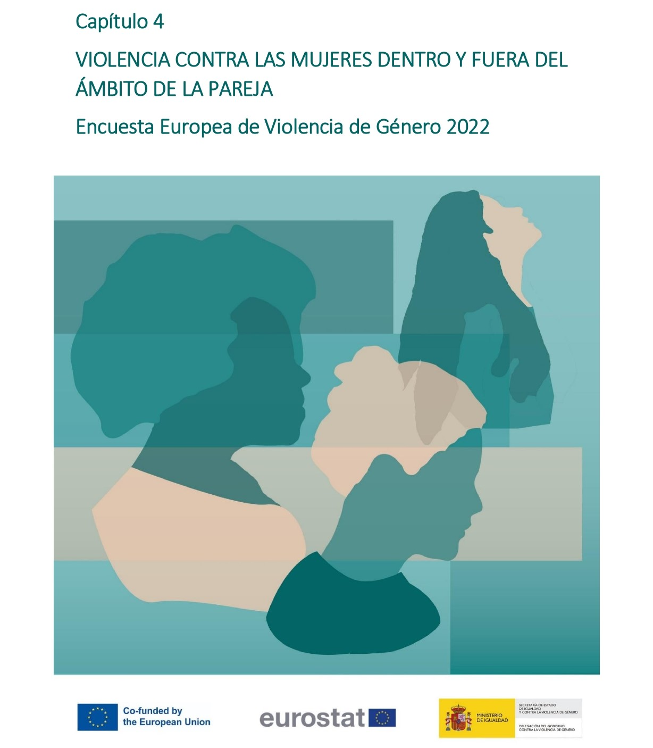

Gráfico 4.1.
< < Índice
 | Gráfico 4.1. Prevalencia de la violencia física (incluyendo amenazas) y/o sexual en la pareja y/o fuera del ámbito de la pareja en la población general de mujeres (16-74 años).

 | Violencia en la pareja | % sobre población general de mujeres
 | Mujeres no víctimas | 71.7
 | Mujeres víctimas | 28.3

 | Nota: % sobre población general de mujeres (16-74 años)

Gráfico 4.2.
< < Índice
 | Gráfico 4.2. Prevalencia de la violencia en la pareja y/o fuera del ámbito de la pareja en la población general de mujeres (16-74 años), por tipo de violencia.

 | Tipo de violencia física (incluyendo amenazas) y/o sexual en la pareja | % sobre población general de mujeres | Número de mujeres
 | Física (incluyendo amenazas) | 21.0 | 3,749,019
 | Física (incluyendo amenazas) pero no sexual | 10.4 | 1,863,303
 | Física (incluyendo amenazas) y sexual | 10.6 | 1,885,716
 | Sexual | 17.9 | 3,189,218
 | Física (incluyendo amenazas) y/o sexual | 28.3 | 5,052,521

Violencia física (incluyendo amenazas) y/o sexual: 28,3%
Física (incl.amenazas)
y sexual
10,6%
Violencia física (incluyendo amenazas): 21%
Violencia sexual: 17,9%

